Exercici 1.1
Amb les dades facilitades a les taules, inserta els 2 gràfics indicats tal i com surten a les imatges de mostra que hi ha a sota:
VÍDEO-PÍNDOLA

Vendes 2020
Comercial | Total | Gener | Febrer | Març | Abril | Maig | Juny | Juliol | Setembre | Octubre | Novembre | Desembre
Silene Oliveira | 32,587.00 € | 3,484.00 € | 2,222.00 € | 3,748.00 € | 2,154.00 € | 3,090.00 € | 2,238.00 € | 3,000.00 € | 2,878.00 € | 2,647.00 € | 3,999.00 € | 3,127.00 €
Sergio Marquina | 29,610.00 € | 1,612.00 € | 3,823.00 € | 3,943.00 € | 3,746.00 € | 3,656.00 € | 2,157.00 € | 2,605.00 € | 3,354.00 € | 2,107.00 € | 1,028.00 € | 1,579.00 €
Raquel Murillo | 44,565.00 € | 4,918.00 € | 3,809.00 € | 4,664.00 € | 3,636.00 € | 3,142.00 € | 3,239.00 € | 3,546.00 € | 4,628.00 € | 4,790.00 € | 4,998.00 € | 3,195.00 €
Andrés de Fonollosa | 27,963.00 € | 1,023.00 € | 3,031.00 € | 2,161.00 € | 3,501.00 € | 1,298.00 € | 3,773.00 € | 2,715.00 € | 3,687.00 € | 2,284.00 € | 2,474.00 € | 2,016.00 €
Ágata Jiménez | 26,159.00 € | 2,679.00 € | 1,669.00 € | 1,958.00 € | 3,366.00 € | 2,027.00 € | 2,443.00 € | 1,871.00 € | 2,227.00 € | 3,028.00 € | 1,933.00 € | 2,958.00 €
Aníbal Cortés | 15,608.00 € | 1,253.00 € | 1,761.00 € | 1,248.00 € | 1,678.00 € | 1,133.00 € | 1,329.00 € | 1,524.00 € | 1,270.00 € | 1,548.00 € | 1,400.00 € | 1,464.00 €
TOTAL | 176,492.00 € | 14,969.00 € | 16,315.00 € | 17,722.00 € | 18,081.00 € | 14,346.00 € | 15,179.00 € | 15,261.00 € | 18,044.00 € | 16,404.00 € | 15,832.00 € | 14,339.00 €

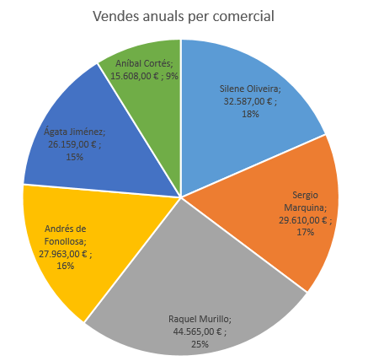
 | Gràfic 1

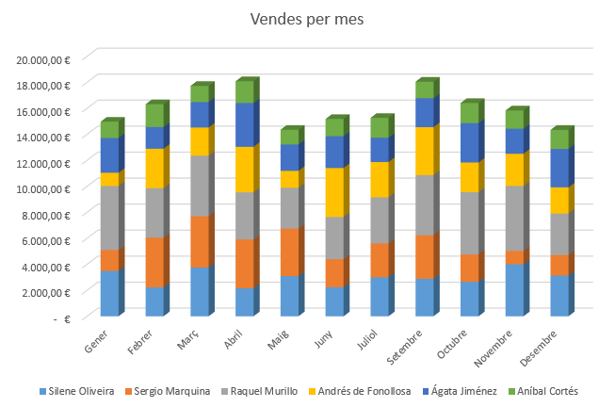
 | Gràfic 2

Exercici 1.2
Amb les dades facilitades a les taules, inserta els 5 gràfics indicats tal i com surten a les imatges de mostra que hi ha a sota:

Marca | Dièsel | Gasolina | Elèctric | Híbrid | Total
Toyota | 911 | 134 | 65 | 79 | 1189
Volkswagen | 835 | 163 | 89 | 41 | 1128
Ford | 581 | 179 | 37 | 52 | 849
Chevrolet | 368 | 127 | 54 | 45 | 594
Honda | 213 | 280 | 21 | 42 | 556
Nissan | 302 | 390 | 45 | 23 | 760
Hyundai | 124 | 236 | 32 | 18 | 410
Mercedes-Benz | 268 | 265 | 26 | 23 | 582
BMW | 174 | 177 | 15 | 18 | 384
Audi | 191 | 108 | 16 | 13 | 328
Total | 3967 | 2059 | 400 | 354 | 6780

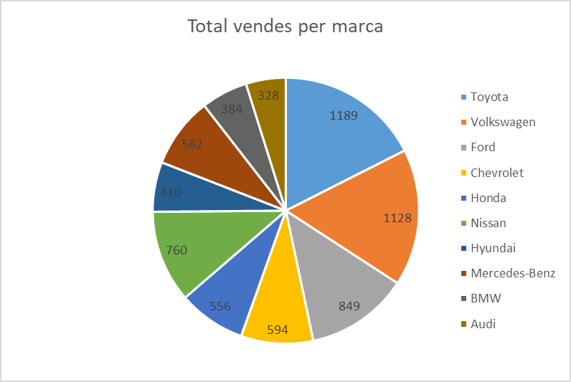
 | Gràfic 1

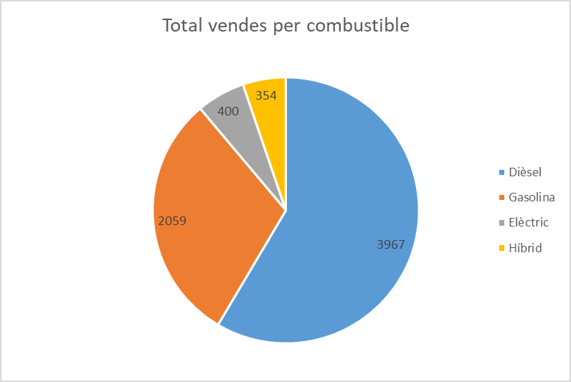
 | Gràfic 2

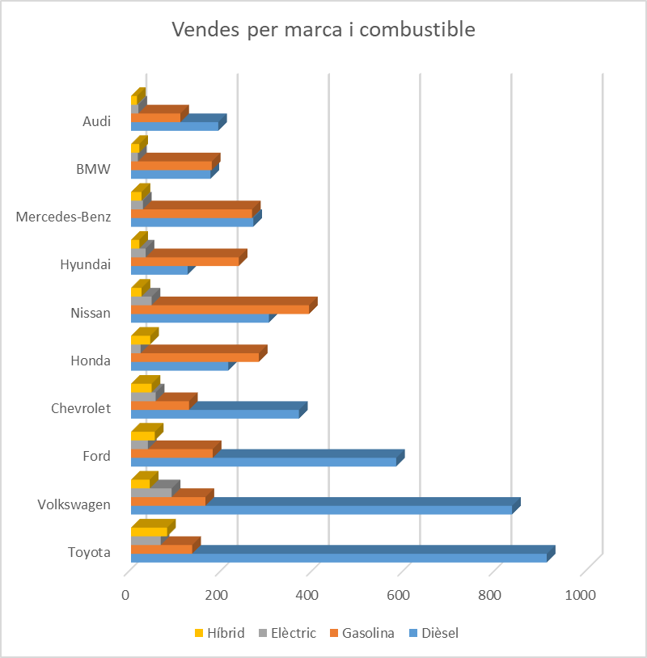
 | Gràfic 3

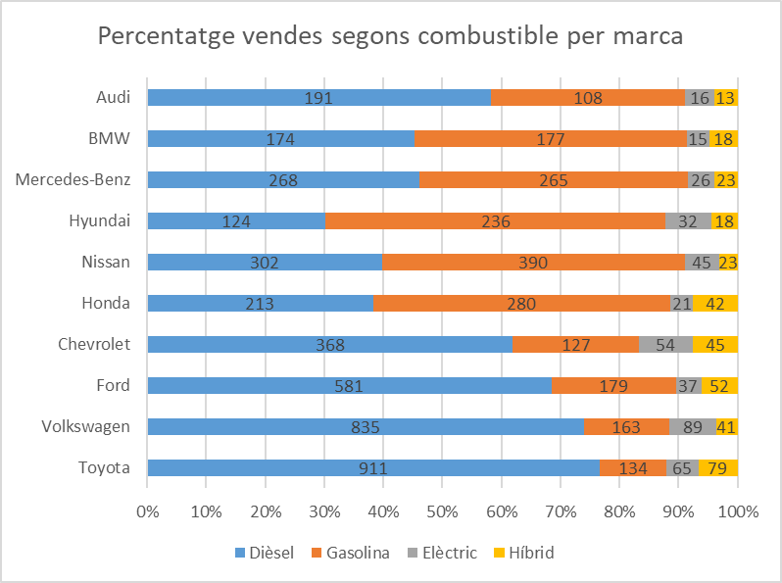
 | Gràfic 4

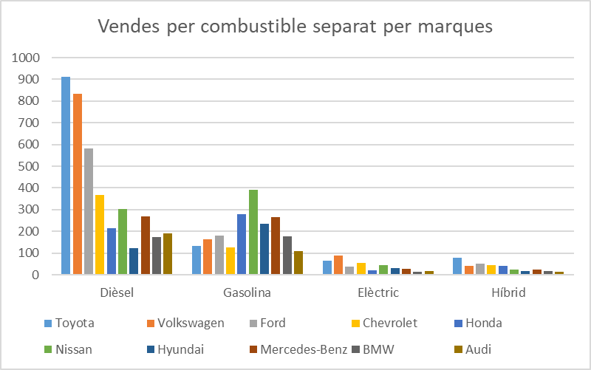
 | Gràfic 5

Exercici 2.1
Amb les dades facilitades a les taules, inserta el gràfic indicats tal i com surten a la imatge de mostra que hi ha a sota:
VÍDEO-PÍNDOLA

RESULTATS ELECCIONS FRUITILAND (VOTS)

 | REGIONS
PARTITS | NORD | SUD | EST | OEST | TOTAL
MADUIXES | 4 | 8 | 11 | 7 | 30
TARONJES | 245 | 183 | 402 | 274 | 1104
POMES | 54 | 128 | 92 | 14 | 288
PERES | 17 | 5 | 13 | 6 | 41
MELONS | 24 | 12 | 5 | 17 | 58
PLÀTANS | 414 | 338 | 266 | 232 | 1250
SANDIES | 1 | 11 | 7 | 1 | 20
LLIMONES | 25 | 62 | 3 | 257 | 347
MANGOS | 0 | 41 | 0 | 2 | 43
PAPAIES | 2 | 5 | 3 | 1 | 11
Total | 786 | 793 | 802 | 811 | 3192

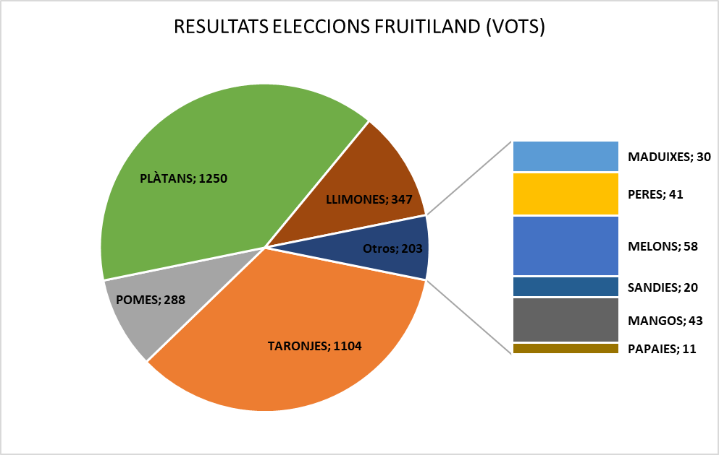
Gràfic 1

Exercici 2.2
Amb les dades facilitades a les taules, inserta els 2 gràfics indicats tal i com surten a les imatges de mostra que hi ha a sota:

Estat | Dièsel | Gasolina | Elèctric | Híbrid | Total
Espanya | 911 | 134 | 65 | 79 | 1189
Alemanya | 835 | 163 | 89 | 41 | 1128
França | 581 | 179 | 37 | 52 | 849
Regne Unit | 368 | 127 | 54 | 45 | 594
Suècia | 213 | 280 | 21 | 42 | 556
Suïssa | 302 | 390 | 45 | 23 | 760
Polònia | 124 | 236 | 32 | 18 | 410
Dinamarca | 268 | 265 | 26 | 23 | 582
Noruega | 174 | 177 | 15 | 18 | 384
Països Baixos | 191 | 108 | 16 | 13 | 328

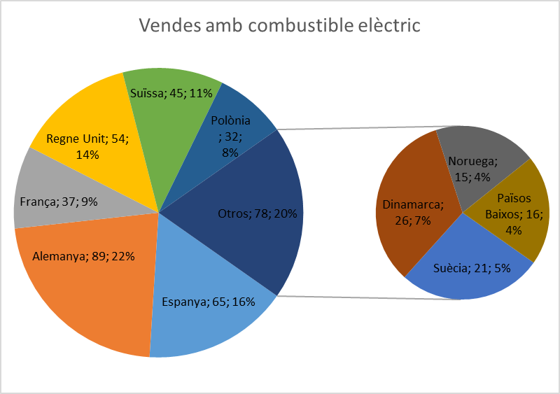
 | Gràfic 1

Exercici 3.1
Amb les dades facilitades a les taules, inserta els 2 gràfics indicats tal i com surten a les imatges de mostra Que hi ha a sota.
PREMI EXTRA Si,a més, vols guanyar punts extra a sumar directament a la qualificació de la UF, tracta de fer el tercer gràfic. La primera persona en entregar-lo tindrà un premi de 0,6 punts extra. La resta, obtindreu 0,2 punts extra.
VÍDEO-PÍNDOLA (grafic de línies)

VÍDEO-PÍNDOLA (grafic de dispersió)

Despesa energètica 2020
 |  |  | Consum elèctric (milers de GWh)
Pais | Extensío (Km2) | Milions d'habitants | TOTAL 2020 | 01/2020 | 02/2020 | 03/2020 | 04/2020 | 05/2020 | 06/2020 | 07/2020 | 08/2020 | 09/2020 | 10/2020 | 11/2020 | 12/2020
España | 505370 | 47 | 248 | 26 | 30 | 25 | 20 | 19 | 18 | 15 | 11 | 17 | 19 | 22 | 26
Alemania | 357580 | 84 | 525 | 55 | 64 | 52 | 44 | 34 | 35 | 31 | 28 | 37 | 44 | 47 | 54
Reino Unido | 243610 | 68 | 301 | 33 | 37 | 30 | 25 | 22 | 21 | 17 | 15 | 21 | 23 | 27 | 30
Francia | 643801 | 65 | 450 | 48 | 54 | 45 | 36 | 34 | 30 | 26 | 24 | 31 | 35 | 41 | 46
Italia | 301340 | 60 | 296 | 32 | 36 | 30 | 22 | 21 | 20 | 18 | 16 | 22 | 23 | 27 | 29
Portugal | 92090 | 10 | 47 | 5 | 6 | 5 | 4 | 3 | 3 | 3 | 2 | 3 | 4 | 4 | 5

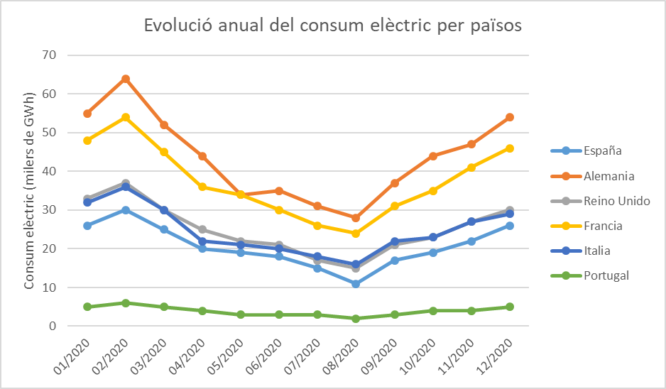
 | Gràfic 1

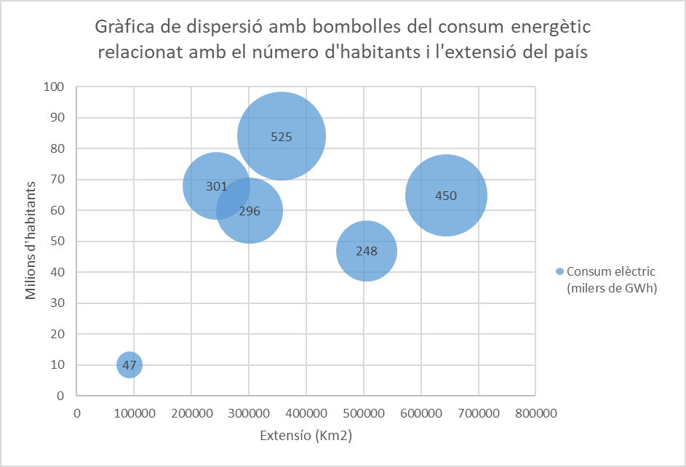
 | Gràfic 2

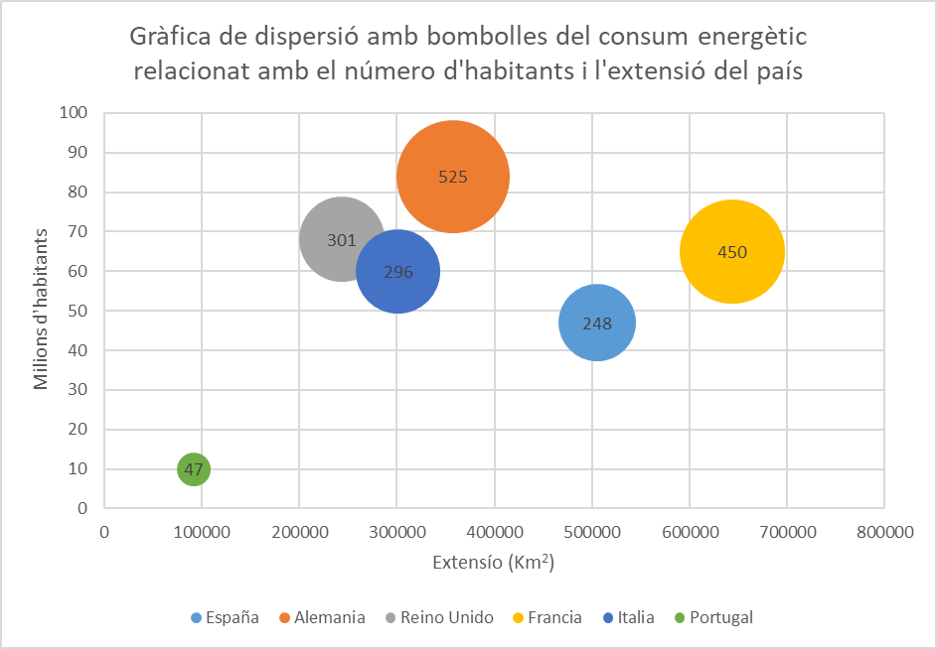
 | Gràfic 3 - EXTRA!!

Exercici 3.2
0.00
Amb les dades facilitades a les taules, inserta els 2 gràfics indicats tal i com surten a les imatges de mostra que hi ha a sota.

Número d'aturats a Espanya per any / mes
Mes | 2020 | 2021 | 2022 | 2023
Gener | 3,253,853 | 3,964,353 | 3,123,078 | 2,908,397
Febrer | 3,246,047 | 4,008,789 | 3,111,684 | 2,911,015
Març | 3,548,312 | 3,949,640 | 3,108,763 | 2,862,260
Abril | 3,831,203 | 3,910,628 | 3,022,503 | 2,788,370
Maig | 3,857,776 | 3,781,250 | 2,922,991 | 2,739,110
Juny | 3,862,883 | 3,614,339 | 2,880,582 | 2,688,842
Juliol | 3,773,034 | 3,416,498 | 2,883,812 | 2,677,874
Agost | 3,802,814 | 3,333,915 | 2,924,240 | 2,702,700
Setembre | 3,776,485 | 3,257,802 | 2,941,919 | 2,722,468
Octubre | 3,826,043 | 3,257,068 | 2,914,892 | 2,759,404
Novembre | 3,851,312 | 3,182,687 | 2,881,380 | 2,734,831
Desembre | 3,888,137 | 3,105,905 | 2,837,653

 | 2020 | 2021 | 2022 | 2023
Gener | 3,253,853 | 3,964,353 | 3,123,078 | 2,908,397
Febrer | 3,246,047 | 4,008,789 | 3,111,684 | 2,911,015
Març | 3,548,312 | 3,949,640 | 3,108,763 | 2,862,260
Abril | 3,831,203 | 3,910,628 | 3,022,503 | 2,788,370
Maig | 3,857,776 | 3,781,250 | 2,922,991 | 2,739,110
Juny | 3,862,883 | 3,614,339 | 2,880,582 | 2,688,842
Juliol | 3,773,034 | 3,416,498 | 2,883,812 | 2,677,874
Agost | 3,802,814 | 3,333,915 | 2,924,240 | 2,702,700
Setembre | 3,776,485 | 3,257,802 | 2,941,919 | 2,722,468
Octubre | 3,826,043 | 3,257,068 | 2,914,892 | 2,759,404
Novembre | 3,851,312 | 3,182,687 | 2,881,380 | 2,734,831
Desembre | 3,888,137 | 3,105,905 | 2,837,653
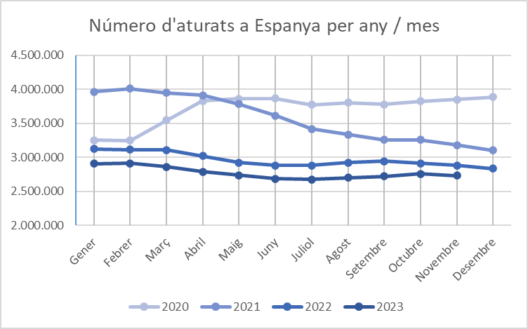
 | Gràfic 1

